2.1.お知らせ一覧画面
2.1.お知らせ一覧画面
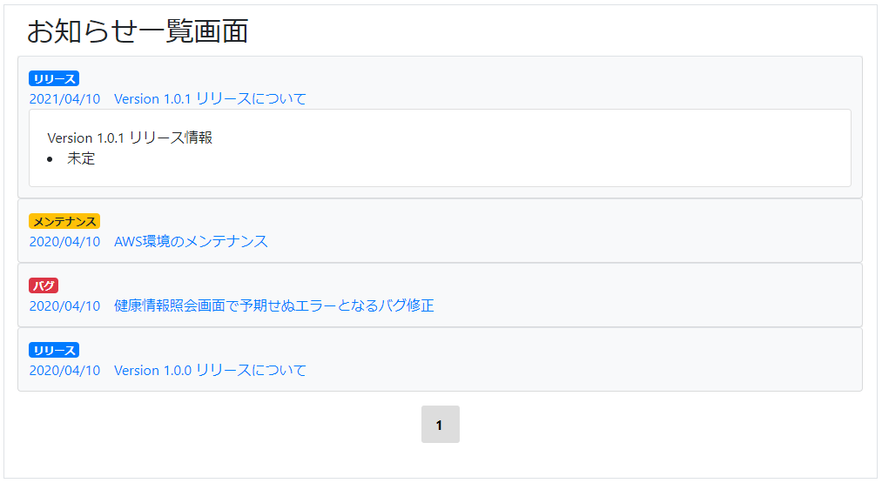

2.1.1.画面レイアウト

 | # | 項目名 |  |  | タグ種別 |  | 属性 | 桁 | 必須 |  | その他
 | 1 | お知らせ日時 |  |  | 表示
 | 2 | お知らせタイトル |  |  | 表示
 | 3 | お知らせ詳細 |  |  | 表示

2.1.2.処理詳細

 | # | アクション |  | 処理概要 |  | 処理詳細 |  |  |  | 例外概要 |  | 例外詳細
 |  |  |  |  |  |  |  |  |  |  |  | 条件 | エラーコード | エラーメッセージ
 | 1 | 初期表示 |  | お知らせ一覧JSONを取得 |  | [3.1.お知らせ情報JSON] シート 3.1.1. お知らせ一覧JSON 参照 |  |  |  | S3ダウンロードエラー |  | S3からファイルの取得に失敗した場合 | BE0027 | リクエストの処理中にAmazon S3でエラーが発生。backet=${バケット名}, key=${key}
 | 2 |  |  |  |  |  |  |  |  |  |  | SDKを使ってS3からファイルの取得に失敗したばあい | BE0030 | リクエストの作成中またはレスポンスの処理中にクライアントでエラーが発生backet=${バケット名}, key=${key}
 | 3 |  |  |  |  | Indexの降順でソート |  |  |  | - |  | - | - | -
 | 4 |  |  | システム設定情報を取得 |  | - |  |  |  | - |  | - | - | -
 | 5 |  |  | お知らせ詳細をトグルで非表示 |  | - |  |  |  | - |  | - | - | -
 | 6 | お知らせ日時及びお知らせタイトルをクリック |  | お知らせ詳細をトグルで表示/非表示を制御 |  | - |  |  |  | - |  | - | - | -

2.1.3.DB処理

2.1.4.備考

 | 2.1.4.1.S3ダウンロード処理
 |  | 以下のバケット、キーにお知らせJSONをダウンロードする
 |  | 実際のダウンロード処理は共通処理を使う
 |  | バケット
 |  |  | 93_S3設計書.xlsx 2.1.1.環境情報 参照
 |  | キー
 |  |  | 93_S3設計書.xlsx 2.2.1.キー情報 news/news.json 参照

